Dönüşüm Matrisi
i | αi-1 | ai-1 | di | θi
1 | 0 | 0 | l1 | 0
2 | -90 | 0 | d1 | θ2
3 | 90 | 0 | l2+d3 | θ3
4 | 1 | 0 | l3 | θ4
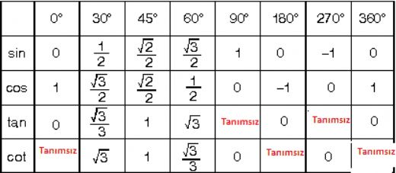
0T1 | cos (0) | -sin (0) | 0 | 0
 | sin (0) * cos(0) | cos (0) * cos(0) | -sin (0) | -sin (0) * l1
 | sin (0) * sin (0) | cos (0) * sin(0) | cos (0) | cos (0) * l1
 | 0 | 0 | 0 | 1

1T2 | cos (θ2) | -sin (θ2) | 0 | 0
 | sin (θ2) * cos(-90) | cos (θ2) * cos(-90) | -sin (-90) | -sin (-90) * d1
 | sin (θ2) * sin (-90) | cos (θ2) * sin(-90) | cos (-90) | cos (-90) * d1
 | 0 | 0 | 0 | 1

2T3 | cos ( θ3) | -sin ( θ3) | 0 | 0
 | sin ( θ3) * cos(90) | cos ( θ3) * cos(90) | -sin (90) | -sin (90) * l2+d3
 | sin ( θ3) * sin (90) | cos ( θ3) * sin(90) | cos (90) | cos (90) * l2+d3
 | 0 | 0 | 0 | 1

3T4 | cos ( θ4) | -sin ( θ4) | 0 | 0
 | sin ( θ4) * cos(1) | cos ( θ4) * cos(1) | -sin (1) | -sin (1) * l3
 | sin ( θ4) * sin (1) | cos ( θ4) * sin(1) | cos (1) | cos (1) * l3
 | 0 | 0 | 0 | 1

